Relatório Fotográfico
 |  | CHECKLIST DE ENTREGA DE OBRA

EDITAL DE CONCESSÃO: | nº 069/96 |  |  | OBJETO DO CONTRATO: | BR-116/RS, entre Camaquã (km 400,500) à Jaguarão (km 661) e BR-392/RS, km 0 (Rio Grande) ao km 199,700 (Santana da Boa Vista)
OBRA PER: | Projeto de Recuperação da Ponte sobre o Canal Sta. Bárbara, localizada no km 62+444 da BR-392/RS. |  |  | ANO: | 27
DATA DO RELATÓRIO : | 2025-09-11 |  |  | DATA DE CONCLUSÃO DA OBRA: | 2025-04-28

TIPO DE OBRA

 | Vias Marginais |  | OAE |  |  | Acessos |  | Interseções
1. Serviços Preliminares
1.1 | Serviços Iniciais
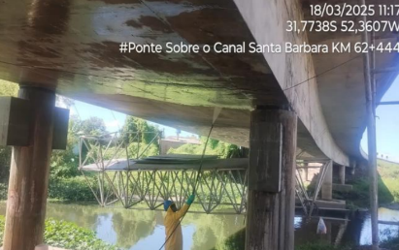 |  | 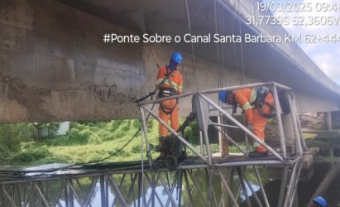
Hidrojateamento |  | Hidrojateamento
2. Mesoestrutura/Superestrutura
2.1 | Mesoestrutura/Superestrutura
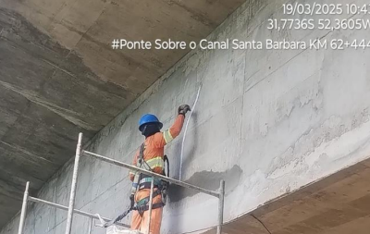 |  | 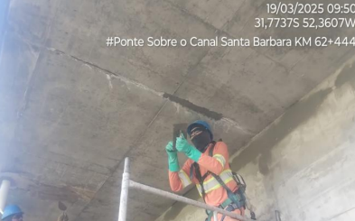 |  | 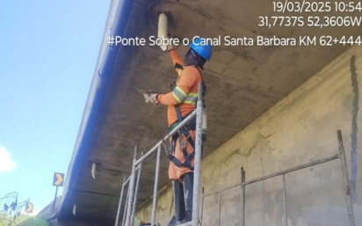 |  |  | 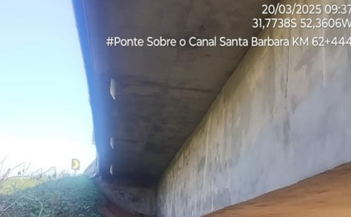
Tratamento de trincas/fissuras |  | Tratamento de trincas/fissuras |  | Implantação/reparos de buzinotes |  |  | Implantação/reparos de buzinotes
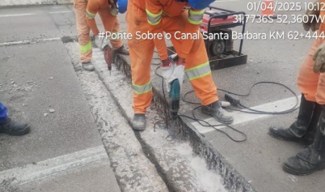 |  | 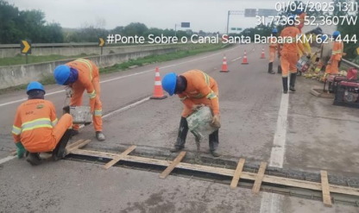 |  | 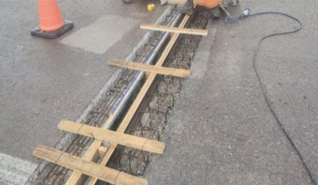 |  |  | 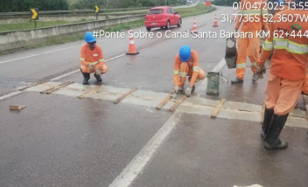
Substituição de juntas de dilatação |  | Substituição de juntas de dilatação |  | Substituição de juntas de dilatação |  |  | Substituição de juntas de dilatação
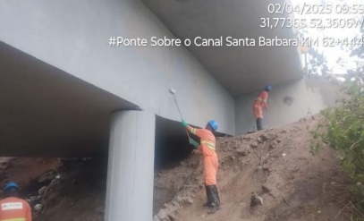 |  | 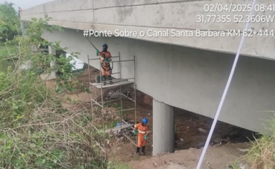 |  | 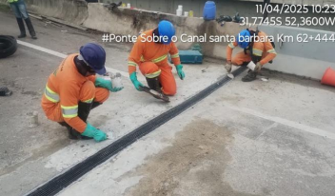
Reparos e pintura dos encontros |  | Pintura da OAE |  | Substituição de juntas de dilatação |  |  | Substituição de juntas de dilatação
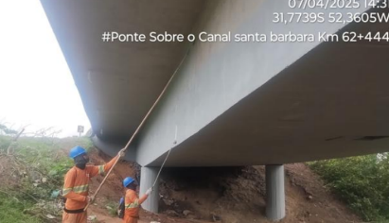 |  | 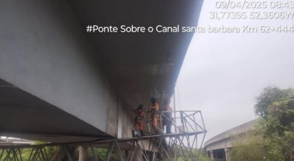 |  | 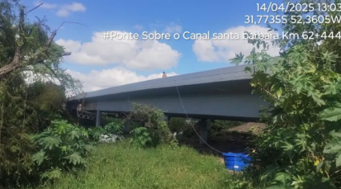 |  |  | 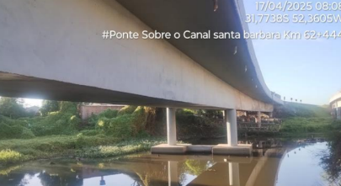
Pintura de OAE |  | Pintura de OAE |  | Obra concluída |  |  | Obra concluída
OBSERVAÇÕES:
Latitude (Inicial): -31,774525; Longitude (Inicial): -52,359977 I Latitude (Final): -31,773606; Longitude (Final): -52,360703

LEGENDA DE STATUS: C: Conforme; NC: Não Conforme; NA: Não Aplicável; SIGLAS: PER: Plano de Exploração da Rodovia

